연습문제 5.2
 |  | Activity1 | Activity2
a. | Unit Profit | 2 | 5

 | Resource | Activity1 | Activity2 |  |  | Amount of Resource Available
 | 1 | 1 | 2 | 10 | <= | 10
 | 2 | 1 | 3 | 12 | <= | 12

 |  | 1 | 2 |  |  | Total Profit
 | Amount | 6.0000000002 | 2 |  |  | 22

b. | Activity1 | Activity2 | Total Profit | A | B
1) | 2 | 5 | 22 | 6 | 2
 | 1 | 5 | 20 | 0 | 4
2) | Activity1 | Activity2 | Total Profit | A | B
 | 2 | 5 | 22 | 6 | 2
 | 3 | 5 | 30 | 10 | 0

c. | Activity1 | Activity2 | Total Profit | A | B
1) | 2 | 5 | 22 | 6 | 2
 | 2 | 2.5 | 20 | 10 | 0
2) | Activity1 | Activity2 | Total Profit | A | B
 | 2 | 5 | 22 | 6 | 2
 | 2 | 7.5 | 30 | 0 | 4

e. | 1.67 <= Activity1 <= 2.5
 | 4 <= Activity2 <= 6
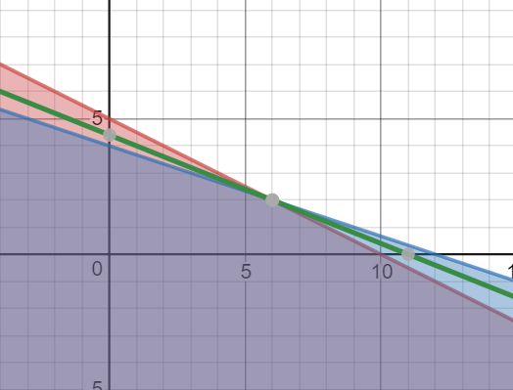
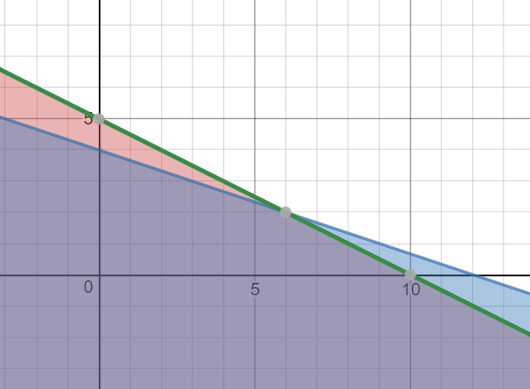

f. | 1.67 <= Activity1 <= 2.5
 | 4 <= Activity2 <= 6
 | b-1은 범위 벗어났기 때문에 최적해 변함
 | b-2도 범위 벗어났기 때문에 최적해 변함
 | c-1은 범위 벗어났기 때문에 최적해 변함
 | c-2도 범위 벗어났기 때문에 최적해 변함

